Лист1
№ | Направляющие символы | Next | Accept | Stack | Error | Return | Stack -- | нетерминальный и не последний в цеопчке | ++
1 | число или ( | 11 |  |  | 1 |  | Return | Эпсилон или терминальный символ на конце
2 | плюс | 13 |  |  | 0 |  | Направляющие -- те терминальные символы, которые мы можем достигнуть
3 | минус | 16 |  |  | 0 |  | Accept -- терминальный символ если
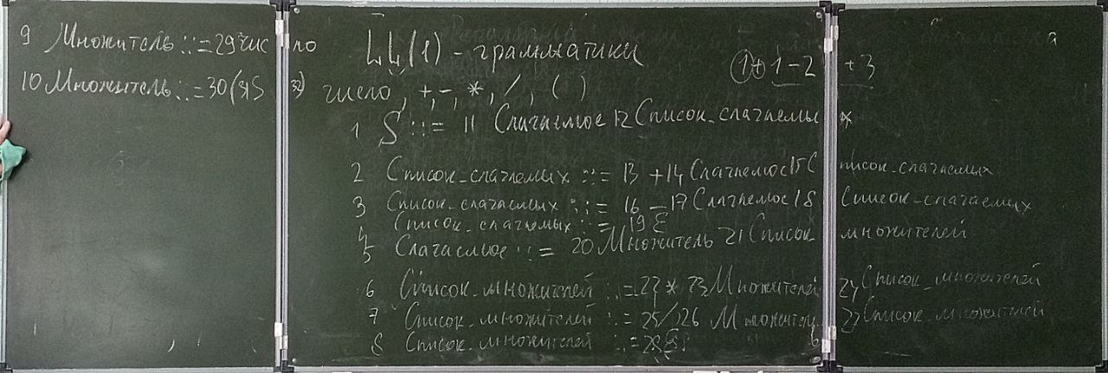
4 | empty ) | 19 |  |  | 1
5 | число или ( | 20 |  |  | 1
6 | умножить | 22 |  |  | 0
7 | деление | 25 |  |  | 0
8 | empty ) плюс минус | 28 |  |  | 1
9 | число | 29 |  |  | 0
10 | ( | 30 |  |  | 1
11 | число или ( | 5 |  | 1 | 1
12 | плюс минус empty ) | 2 |  |  | 1
13 | плюс | 14 | 1 |  | 1
14 | число или ( | 5 |  | 1 | 1
15 |  | 2 |  |  | 1
16 | минус | 17 | 1 |  | 1
17 | число или ( | 5 |  | 1 | 1
18 |  | 2 |  |  | 1
19 |  |  |  |  | 1 | 1
20 |  | 9 |  | 1 | 1
21 |  | 2 |  |  | 1
22 | умножить | 23 | 1 |  | 1
23 | число или ( | 9 |  | 1 | 1
24 |  | 6 |  |  | 1
25 | делить | 26 | 1 |  | 1
26 | число или ( | 9 |  | 1 | 1
27 |  | 6 |  |  | 1
28 |  |  |  |  | 1 | 1
29 | число |  | 1 |  | 1 | 1
30 | ( | 31 | 1 |  | 1
31 | число или ( | 1 |  |  | 1
32 | ) |  | 1 |  |  | 1

